Sheet1
 | Neapbūvētās zemes noma*
 | Kadastra apzīmējums | Nosaukums, pagasts | Kopējā z.v. platība, ha | Nomas platība, ha | Nomas maksa bez PVN gadā (EUR) | Sludinājuma ievietošanas mājaslapā uz 5 dd, datums | Pieteikšanās termiņš līdz … ieskaitot**
 | 5662 003 0183 | Garsene, Gārsenes pagasts | 1.89 | 0.30 | 12.00 | 17.05.2024. | 23.05.2024.
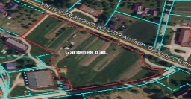
** Ja pretendentu pieteikšanās termiņā, kas nav īsāks par piecām darbdienām, piesakās vairāki pretendenti, neapbūvēta zemesgabala nomnieku noskaidro rakstiskā vai mutiskā izsolē. Pieteikumus, kas iesniegti pēc norādītā termiņa, neizskata.

